Chi tiết địa chất
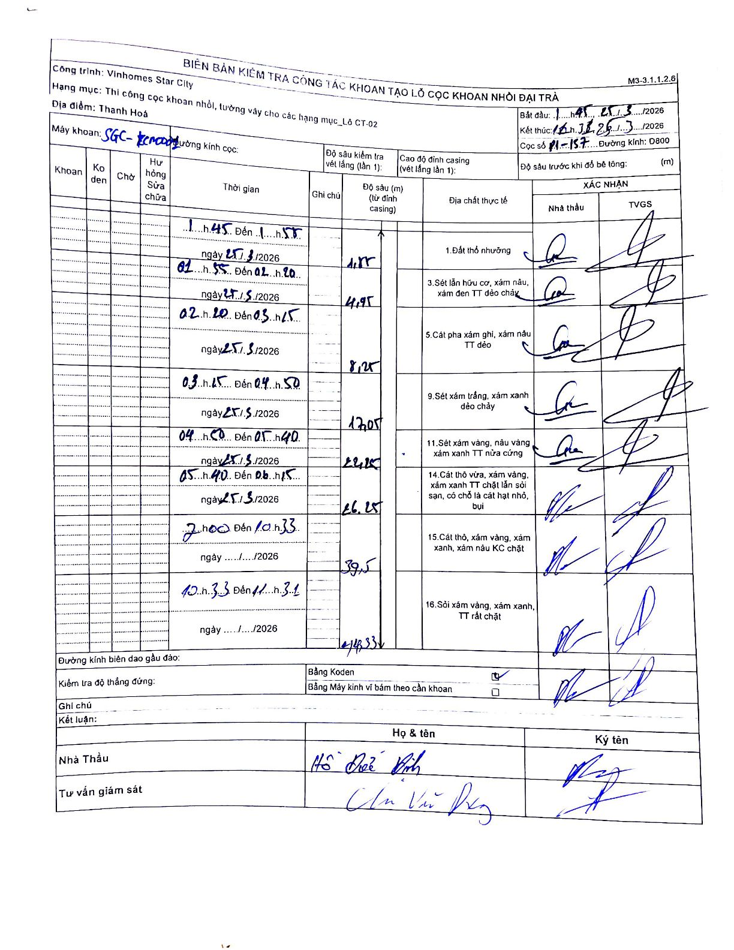
Dự án | Star City Thanh Hóa
Hạng mục | Thi công cọc khoan nhồi, tường vây cho các hạng mục_Lô CT-02
Tên bộ phận | Lô CT-02
Số hiệu cọc | P1-157
Tên Máy khoan | SGC-KCN0001
Đường kính | D800
Bắt đầu thi công | 01:45 25/01/2026
Kết thúc thi công | 16:25 25/01/2026

Địa chất TT | Đường kính | Mô tả lớp thiết kế | Từ (h) | Đến (h) | Cao độ từ | Cao độ đến | T.Gian (h) | Dài (m) | V (m/h) | Ghi chú
1 | D800 | Đất thổ nhưỡng | 01:45 25/01/2026 | 01:55 25/01/2026 | 0 | -1.15 | 0.17 | 1.15 | 6.9
3 | D800 | Sét lẫn hữu cơ, xám nâu, xám đen TT dẻo chảy | 01:55 25/01/2026 | 02:20 25/01/2026 | -1.15 | -4.95 | 0.42 | 3.8 | 9.12
5 | D800 | Cát pha xám ghi, xám nâu TT dẻo | 02:20 25/01/2026 | 03:15 25/01/2026 | -4.95 | -8.25 | 0.92 | 3.3 | 3.6
9 | D800 | Sét xám trắng, xám xanh dẻo chảy | 03:15 25/01/2026 | 04:50 25/01/2026 | -8.25 | -17.05 | 1.58 | 8.8 | 5.56
11 | D800 | Sét xám vàng, nâu vàng xám xanh TT nửa cứng | 04:50 25/01/2026 | 05:40 25/01/2026 | -17.05 | -22.25 | 0.83 | 5.2 | 6.24
14 | D800 | Cát thô vừa, xám vàng, xám xanh TT chặt lẫn sỏi sạn, có chỗ là cát hạt nhỏ, bụi | 05:40 25/01/2026 | 06:15 25/01/2026 | -22.25 | -26.25 | 0.58 | 4 | 6.86
15 | D800 | Cát thô, xám vàng, xám xanh, xám nâu KC chặt | 07:00 25/01/2026 | 10:33 25/01/2026 | -26.25 | -39.5 | 3.55 | 13.25 | 3.73
16 | D800 | Sỏi xám vàng, xám xanh, TT rất chặt | 10:33 25/01/2026 | 11:31 25/01/2026 | -39.5 | -43.33 | 0.97 | 3.83 | 3.96

ẢNH BIÊN BẢN GỐC

